상품제안서
[플레이고] BS07 TWS 미니 블루투스스피커 1P | 상품코드: F31276

 |  |  |  |  |  |  | 02-412-0044 | www.easy1.co.kr
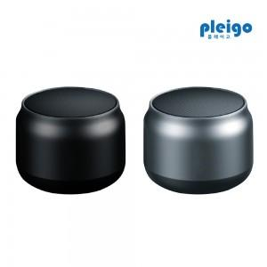

【상세/제작정보】 | 100개 이상 구매시,<div>레이저 인쇄 무료,</div><div>칼라전사인쇄 개당 400원</div><div>&nbsp;</div><div>100개 미만 구매시,</div><div>레이저인쇄 통합 30,000원</div><div>칼라전사인쇄 통합 40,000원</div><div>&nbsp;</div><div>선물포장 개당 400원</div>1박스당 택배비 : 4,000원​

【인쇄/포장옵션】 | 레이저, 풀칼라 / 포장지포장

【공급단가】 | 수량 | 100~ | 300~ | 500~ | 1,000~ | 3,000~
*VAT별도 | 단가 | 5,270원 | 5,080원 | 4,880원 | 4,690원 | 4,570원

【상품 URL】 | https://dev.easy1.co.kr:443/src/goods_detail.php?gdno=31276

